ステージ編成表(提出用)
【提出先】
西区民まつり実行委員会事務局(西区役所地域振興課 ４階47番窓口)
Eメール：ni-kuminmatsuri@city.yokohama.lg.jp
TEL：320-8386 FAX:322-5063
別紙１
全団体

【提出期限】９月30日（水）
第51回西区民まつり ステージ編成表
 |  |  |  | 団体名
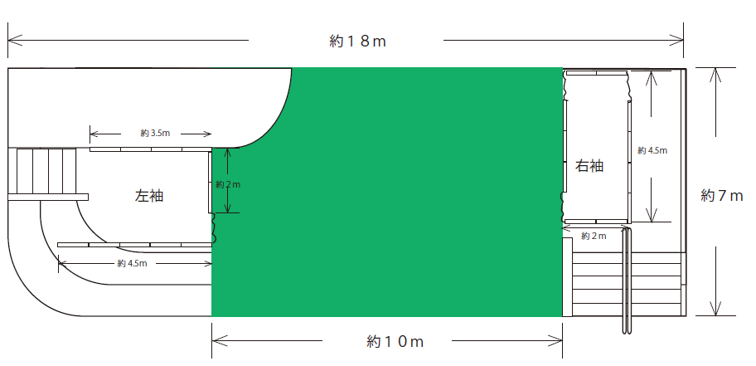

◎
 | サイドパネル

（退場時のみ使用可）
(待機場所)
約3.5ｍ
☆
 |  |  |  | スピーカー

(入場はこちらから)
 |  |  | ～ 客 席 ～

下手
上手

 |  | …スピーカー
・ 枠内にマイクや楽器の配置、立ち位置など特記すべき事項を記入してください。
・ 出演前の待機場所は左袖側のみ（☆）でお願いします。
・ 右袖右奥カーテン出入口（◎）は退場時のみ使用可能です。
・ ステージ・袖の出入りは図の「 」部分に設置するカーテンから行ってください。
・ スピーカー等の配置は、令和７年度のものを記載しているため、実際の配置と多少異なる場合があります。

ステージ音源表(提出用)
【提出先】
西区民まつり実行委員会事務局(西区役所地域振興課 ４階47番窓口)
Eメール：ni-kuminmatsuri@city.yokohama.lg.jp
TEL：320-838６ FAX:322-5063
別紙２
全団体
※音源がCDの場合は、あわせてご提出ください
【提出期限】９月30日（水）
第51回西区民まつり ステージ音源表
 |  |  |  |  |  |  | 団体名
 | ※準備・入場から退場・撤収までの行程を記載してください。
 | 行程 | 音源 | 曲順 | 曲目 | 時間 | 備考
 | 準備
 | 司会（本部） |  |  |  | 10秒

 | 合計

・司会（本部）から「続きまして、【プログラムNo.】・【団体名】・【ジャンル】です。よろしくお願いします。(10秒程度)」を読み上げますので、行程に「司会（本部） 10秒」を入れてください。
・音源欄について、CD音源を使用する場合は「CD」、出演者が演奏する場合は「楽器」と記入してください。音源が必要ない場合は「なし」と記入してください。
・こちらの内容に基づき、出演時間（準備・撤収、ＭＣ含む）厳守でお願いいたします。

ステージ音源表(記入例１)
【提出先】
西区民まつり実行委員会事務局(西区役所地域振興課 ４階47番窓口)
Eメール：ni-kuminmatsuri@city.yokohama.lg.jp
TEL：320-838６ FAX:322-5063
別紙２
全団体
※音源がCDの場合は、あわせてご提出ください
【提出期限】９月30日（水）
第51回 西区民まつり ステージ音源表
 |  |  |  |  |  |  | 団体名 | 記入例１
 | ※準備・入場から退場・撤収までの行程を記載してください。
 | 行程 | 音源 | 曲順 | 曲目 | 時間 | 備考
 | 準備 |  |  |  | １分 | マイク・スタンド準備→ステージ上に待機(板付)→準備ができたら本部に合図。
 | 司会（本部） |  |  |  | 10秒
 | 団体紹介 |  |  |  | 30秒 | 団体紹介後、「それでは聞いてください、横浜市歌」と言ったら曲を流してください。
 | 演奏 | ＣＤ | 1 | 「横浜市歌」 | ３分
 | 曲紹介 |  |  | 一時停止 | 50秒 | ＭＣを挟むので、「それでは聞いてください、にこやかしあわせくらしのうた」と言ったら曲を流してください。
 | 演奏 | ＣＤ | 2 | 「にこやか しあわせ くらしのうた」 | ３分
 | 片付け |  |  |  | １分
 | 退場 |  |  |  | 30秒
 | 合計 |  |  |  | 10分

・司会（本部）から「続きまして、【プログラムNo.】・【団体名】・【ジャンル】です。よろしくお願いします。(10秒程度)」を読み上げますので、行程に「司会（本部） 10秒」を入れてください。
・音源欄について、CD音源を使用する場合は「CD」、出演者が演奏する場合は「楽器」と記入してください。音源が必要ない場合は「なし」と記入してください。
・こちらの内容に基づき、出演時間（準備・撤収、ＭＣ含む）厳守でお願いいたします。

ステージ音源表(記入例２)
【提出先】
西区民まつり実行委員会事務局(西区役所地域振興課 ４階47番窓口)
Eメール：ni-kuminmatsuri@city.yokohama.lg.jp
TEL：320-838６ FAX:322-5063
別紙２
全団体
※音源がCDの場合は、あわせてご提出ください
【提出期限】９月30日（水）
第51回 西区民まつり ステージ音源表
 |  |  |  |  |  |  | 団体名 | 記入例２
 | ※準備・入場から退場・撤収までの行程を記載してください。
 | 行程 | 音源 | 曲順 | 曲目 | 時間 | 備考
 | 準備 |  |  |  | 30秒 | 左・右袖に待機(音先)→準備ができたら本部に合図。
 | 司会（本部） |  |  |  | 10秒 | 司会の読み上げが終わったら、曲を流してください。
 | ダンス | ＣＤ | 1 | 「○○○○○」 | ３分 | 曲が流れたら入場→ダンス
 | 団体紹介 |  |  |  | 30秒 | 団体紹介後、「それでは、△△と□□を２曲続けてお送りします。」と言ったら曲を流してください。
 | ダンス | ＣＤ | 2 | 「△△△△△」 | ２分20秒
 | ダンス | ＣＤ | 3 | 「□□□□□」 | ３分
 | 退場 |  |  |  | 30秒 | 曲が終了したら退場

 | 合計 |  |  |  | 10分

・司会（本部）から「続きまして、【プログラムNo.】・【団体名】・【ジャンル】です。よろしくお願いします。(10秒程度)」を読み上げますので、行程に「司会（本部） 10秒」を入れてください。
・音源欄について、CD音源を使用する場合は「CD」、出演者が演奏する場合は「楽器」と記入してください。音源が必要ない場合は「なし」と記入してください。
・こちらの内容に基づき、出演時間（準備・撤収、ＭＣ含む）厳守でお願いいたします。

